HR_1
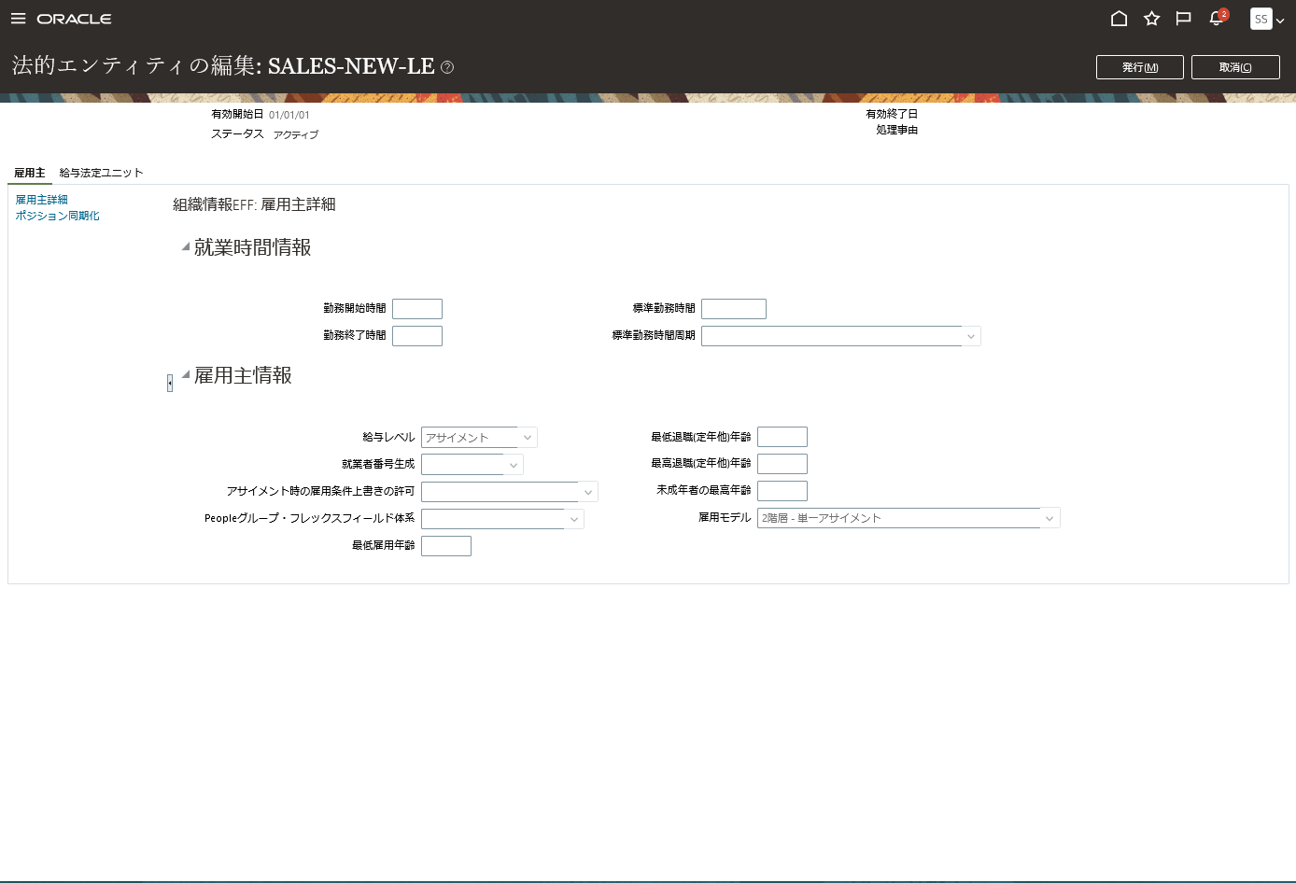
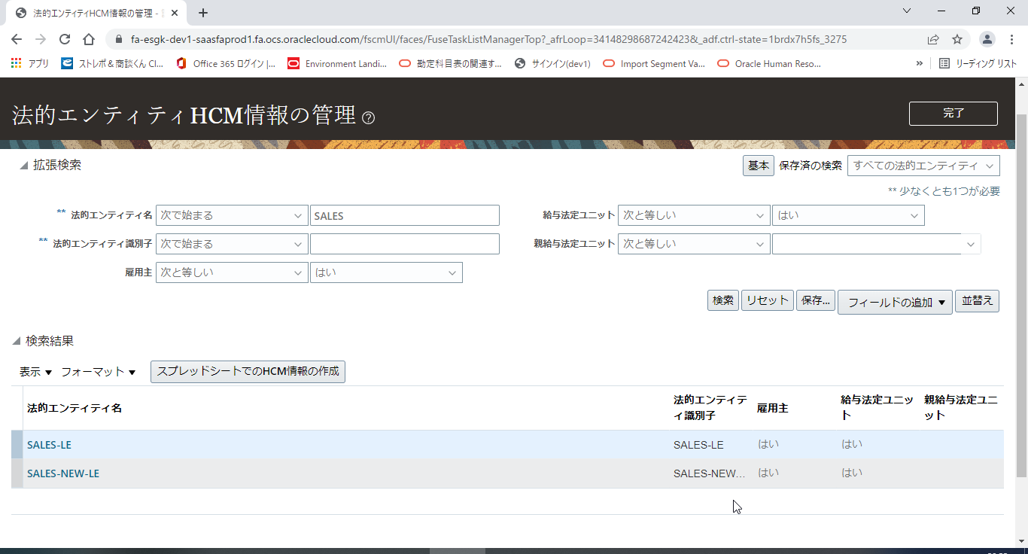
タスク名
法的エンティティHCM情報の管理

ナビ | 設定と保守 > 財務 > 法的体系 > 法的エンティティHCM情報の管理

財務 > 法的体系 > 法的エンティティHCM情報の管理
スコープの選択 | 法的エンティティHCM情報の管理
法的エンティティ | SALES-LE

編集 > 訂正 をクリック

就業時間情報
勤務開始時間 |  | 標準勤務時間
勤務終了時間 |  | 標準勤務時間周期

雇用主情報
給与レベル | アサイメント | 最低雇用年齢
就業者番号生成 |  | 最低退職(定年他)年齢
アサイメント時の雇用条件上書きの許可 |  | 未成年者の最高年齢
Peopleグループ・フレックスフィールド体系 |  | 雇用モデル | 2階層 - 単一アサイメント
最低雇用年齢
「送信」ボタンをクリックする。

